Лист1
Холодильная установка: Эталон 250
Компрессор:
Компрессор: | марка | 4 х YH720C1-100
Холодопроизводительность при ТВЫХ воды=+8°С, ТОС= +35°С на R410A | кВт | 245.5
Количество фреоновых контуров охлаждения | шт. | 2
Потребляемая мощность компрессора | кВт | 97.3
Потребляемый ток компрессора | А | 194.6
Коэффициент EER (Energy Efficiency Ratio) |  | 2.52
Количество компрессоров | шт. | 4
Испаритель:
Тип | фреоновый | R410A
Хладоноситель | среда | этиленкликоль 50%
Объём емкости для гликоля | л. | 900
Количество насосов общие/рабочих | шт. | 2/1
Производительность насоса | м.куб-бар | 46-2
Тепловыделения конденсатора | кВт | 325
Расход воздуха | м3/ч | 70,000
Уровень шума | дБа | 65
Дополнительные характеристики:
Питание | V/Ph/Hz | 400/3/50
Габариты установки:
Длина | мм. | 5290
Ширина | мм. | 2290
Высота | мм. | 2479
Масса | кг. | 2300
Опции:
Опция 1 Фрикулинг от + 5 гр.С до -20гр.С
Секции конденсатора под фрикулинг | шт.
Клапана с электроприводом | шт.

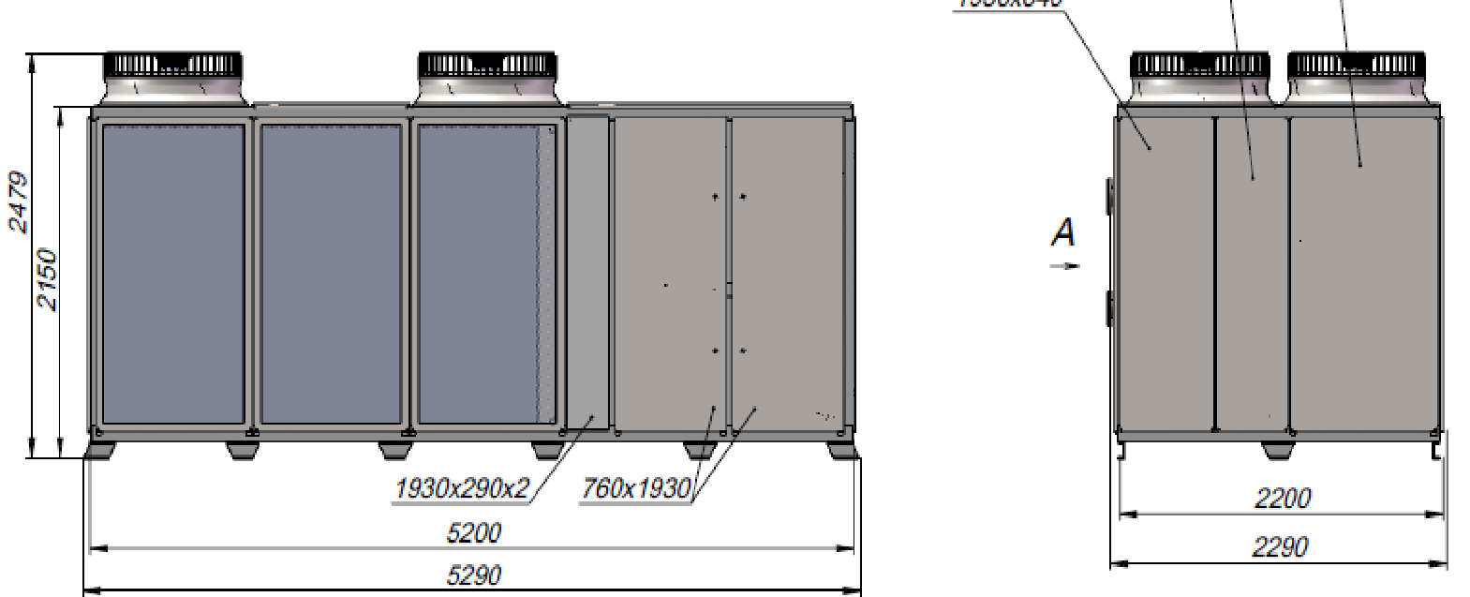

Холодильная установка выполнена в виде МОНОБЛОКА и представляет собой металлическую раму с установленным на ней оборудованием, соединенным трубопроводами и оснащенным необходимой автоматикой и арматурой. Рама закрыта защитно-декоративными легкосъёмными панелями. Из установки выведены два патрубка для подведения гидравлических коммуникаций хладоносителя, На установке имеется панель управления с программируемым электронным процессором для задания и автоматического поддержания требуемой температуры жидкости, а также для индикации работы и аварийных ситуаций установки. Холодильная установка Эталон-250 имеет два холодильных контура, каждый контур на базе двух спиральных компрессоров. Защитные и контрольно-измерительные приборы установки: - защитные реле высокого и низкого давления на компрессорах, - прибор тепловой защиты компрессора, - манометры на патрубках всасывания и нагнетания, - датчики давления на патрубках всасывания и нагнетания, - датчик температуры хладоносителя на выходе из испарителя, - реле протока жидкости, - токовые автоматами защиты Давление конденсации в воздушных конденсаторах поддерживается путем включения и выключения вентиляторов с помощью электронного контроллера и датчиков давления.

Принципиальная схема системы охлаждения

Гарантия на оборудование, 12 месяцев

1 – компрессор | 11-конденсатор
2 – запорные вентили | 12-емкость герметичная
3 – реле давления | 13-мембранный бак
4 – манометры | 14-сливной клапан
5 – ресивер | 15-предохранительный клапан
6 – фильтр | 16-насосы
7 – смотровое стекло | 17-байпасный диф. Клапан
8 – соленоидный вентиль | 18-реле потока
9 – ТРВ | 19- разборный теплообменник
10 – испаритель

